开发需求
具体内容

基础规则
1.‘特权福利’活动
1.1 活动条件：
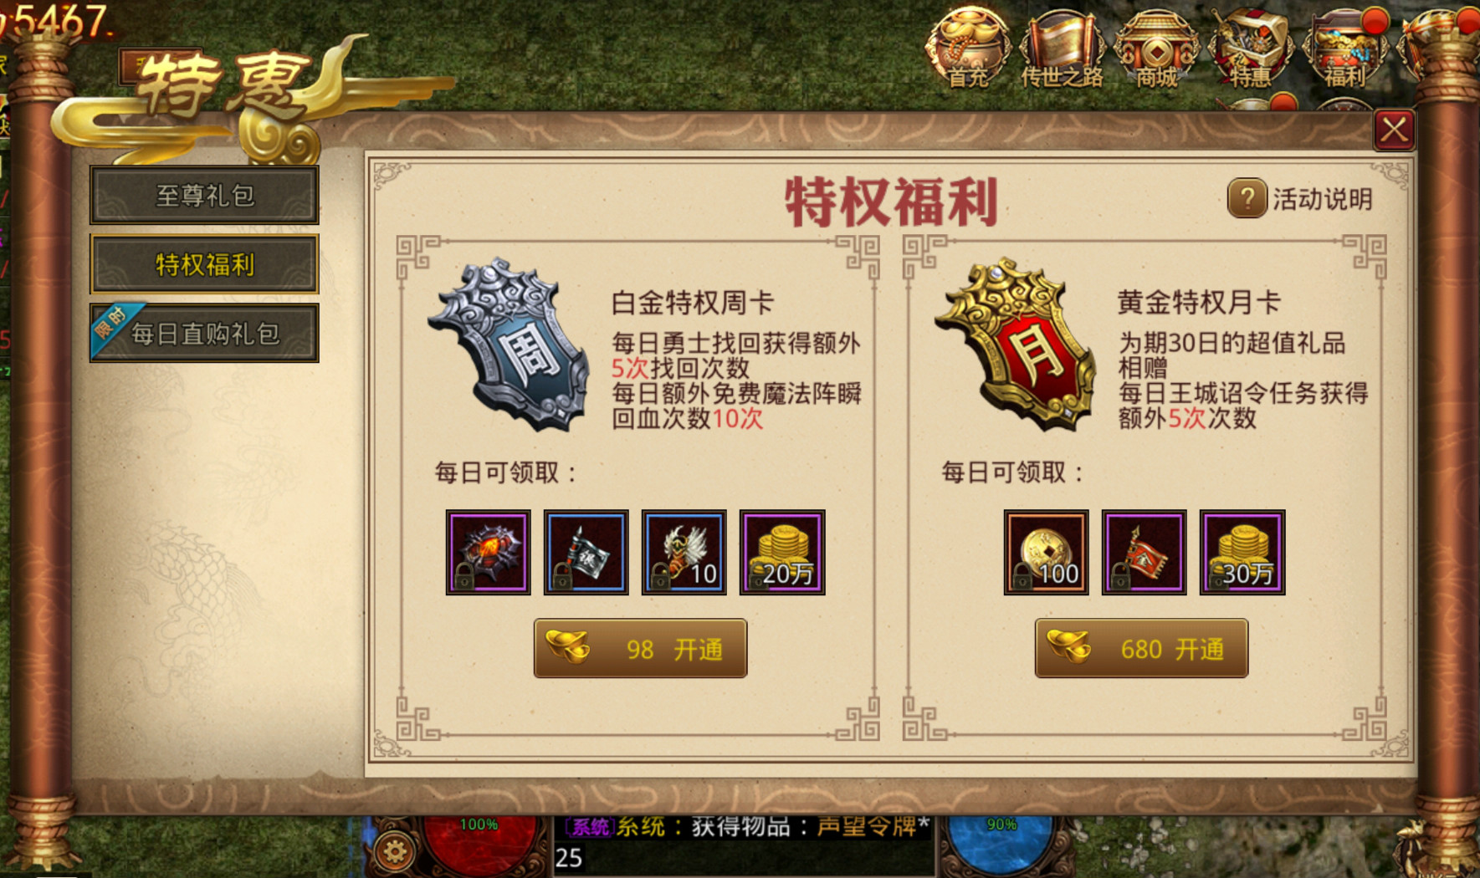
1.1.1 开启时间：
1.1.2 参与等级：角色等级≥20级
1.2 活动内容：
1.2.1 周卡福利：
 | 1.2.1.1 玩家可通过消费98元宝开通白金特权周卡
 | 1.2.1.2 玩家购买周卡后，每日可获得一些道具和金币
 | 1.2.1.3 奖励发放从购买周卡的当天算起，一共持续7天
 | 1.2.1.4 周卡剩余2天时会开启续费提醒，玩家可自行选择是否续费
1.2.2 月卡福利：
 | 1.2.2.1 玩家可通过消费680元宝开通白金特权周卡
 | 1.2.2.2 玩家购买月卡后，每日可获得大量道具和金币
 | 1.2.2.3 奖励发放从购买周卡的当天算起，一共持续30天
 | 1.2.2.4 周卡剩余5天时会开启续费提醒，玩家可自行选择是否续费
1.3 界面说明：
1.3.1 活动入口：主界面→特惠专属图标→特权福利页签
1.3.2 玩家等级不足期间，活动页签隐藏不可见
1.3.3 活动说明：
 | 1.3.3.1 界面右上方展示问号按钮和活动说明文字
 | 1.3.3.2 玩家可点击问号按钮查看帮助说明
1.3.4 特权说明：
 | 1.3.4.1 界面左边显示周卡特权说明，右边显示月卡特权说明
 | 1.3.4.2 特权说明左边显示图标，右边显示特权名称以及周卡/月卡福利
 | 1.3.4.3 高额的奖励次数可用红色字体标明
1.3.5 奖励展示：
 | 1.3.5.1 文字显示：每日可领取
 | 1.3.5.2 奖励展示：按照奖励品质高低从左到右排列
 | 1.3.5.3 奖励领取：每日通过邮件的形式发放奖励
1.3.6 开通按钮：
 | 1.3.6.1 未开通：玩家未购买周卡/月卡，按钮呈棕色高亮可点击，点击后提示：是否花费XX元宝购买周卡/月卡，当元宝不足时提示是否前往充值
 | 1.3.6.2 已开通：玩家已购买周卡/月卡，按钮呈呈灰色不可点击
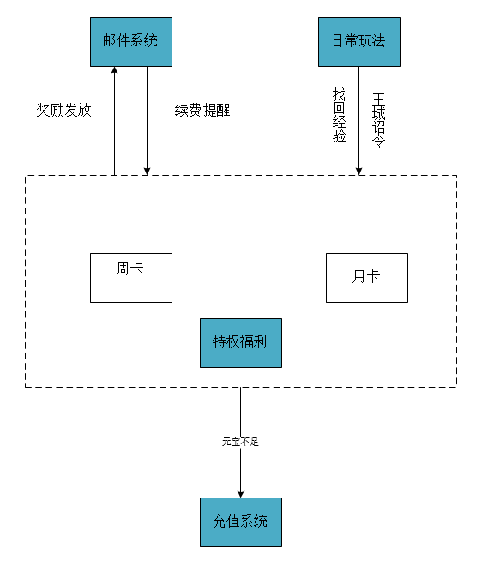
 | 1.3.6.3 周卡和月卡可以同时开通
1.3.7 小红点提示：
 | 1.3.7.1 玩家每日首次登录游戏弹出小红点提示，玩家打开界面，小红点消失
 | 1.3.7.2 当玩家有可领取的奖励时，弹出小红点提示，奖励领取完毕，小红点消失

系统目的
1.1 通过周卡和月卡的设计，充值每日可以获得资源，减少了玩家的时间成本，刺激玩家的消费意愿，另一方面也增加玩家的日常活跃
1.2 周卡和月卡的不同消费设计，可以满足不同的玩家付费群体，小R，中R能够更好的选择消费

系统联系
1.1 邮件系统：每日奖励通过邮件发放，玩家购买后每日首次登陆会有邮件提示领取；当玩家特权日期将要到期时每日也会有邮件提醒，直到玩家日期到期
 | 或续费。
1.2 日常玩法：玩家未购买周卡/月卡时，找回经验或王城诏令全部次数用完时提示是否购买周卡/月卡增加次数
1.3 充值系统：玩家购买周卡/月卡时元宝不足时提示是否充值，点击是时直接跳转充值系统，否则关闭提示界面

购买流程
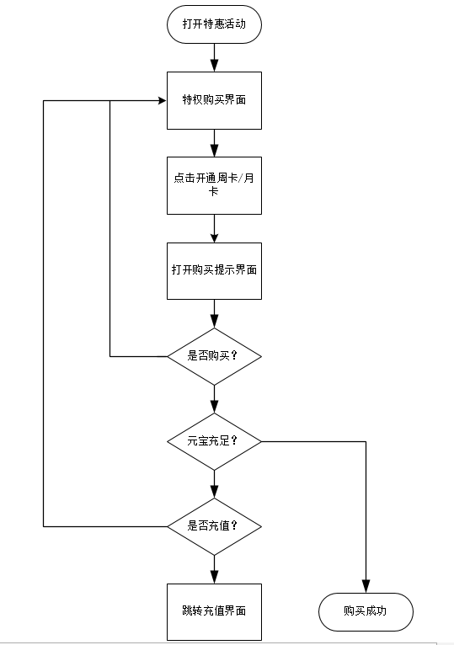

奖励内容
1.1 周卡奖励配置：奖励可设置为每日日常任务所需的道具，这样可以增加玩家的日常活跃度。奖励也包括日常消耗的金币20W
具体奖励：每日特权——找回获得5次额外次数，免费魔法阵瞬回血次数5次
 | 每日福利——炼狱凭证X1，白银行镖令X1，飞行靴X10，金币X20W
1.2 月卡奖励配置：月卡奖励的金币要设置得比周卡多，为周卡的1.5倍30w。其他奖励可设置为比周卡更高级的道具
具体奖励：每日特权——每日王城诏令额外5次
 | 每日福利——传世通宝X100，黄金行镖令X1，金币X30W
充值设置
1.1 周卡充值配置：元宝98，约合每日14元宝
1.2 月卡充值配置：元宝680，约合每日23元宝

美术需求
具体内容
一.主体界面
1.1 界面设计
X

特惠标签一
特权福利
?
活动说明


特惠标签二
周卡图标
周卡名称
月卡图标
月卡名称
周卡特权说明
特权福利
月卡特权说明

每日可领取：
每日可领取：

道具图标
道具图标
道具图标
道具图标
道具图标
道具图标
道具图标
道具图标

元宝 XXX 开通
元宝 XXX 开通

1.2 界面说明

1.2.1 打开界面：通过主界面的特惠专属图标打开，进入特权福利标签页面
1.2.2 界面布局：界面采用卷轴展开的设计方式，边缘采用棕色设计，背景类似于地图设计。特权福利用其他颜色字体居于界面中上部分醒目，周卡和月卡整体采用对称设计，四角边框部位可设计为古典特征的花纹
1.2.3 周卡月卡：周卡/月卡图标使用令牌设计，用颜色和文字区分。周卡图标为银白色，令牌上显示“周”字；月卡图标为金黄色，令牌上显示“月”字
1.2.4 特权说明：使用棕色字体，其中有关奖励数目部分或稀有奖励可通过红色字体来区分对比
1.2.5 道具领取： "每日可领取"字样格式与特权说明文字格式相同
1.2.6 道具图标：道具图标从左往右按稀有度排序，图标展示与游戏中一致，包括边框颜色，数目显示
1.2.7 开通图标： 未开通时文字黄色高亮显示，已开通灰色显示且无法交互
1.2.8 退出系统：点击界面右上角叉号退出

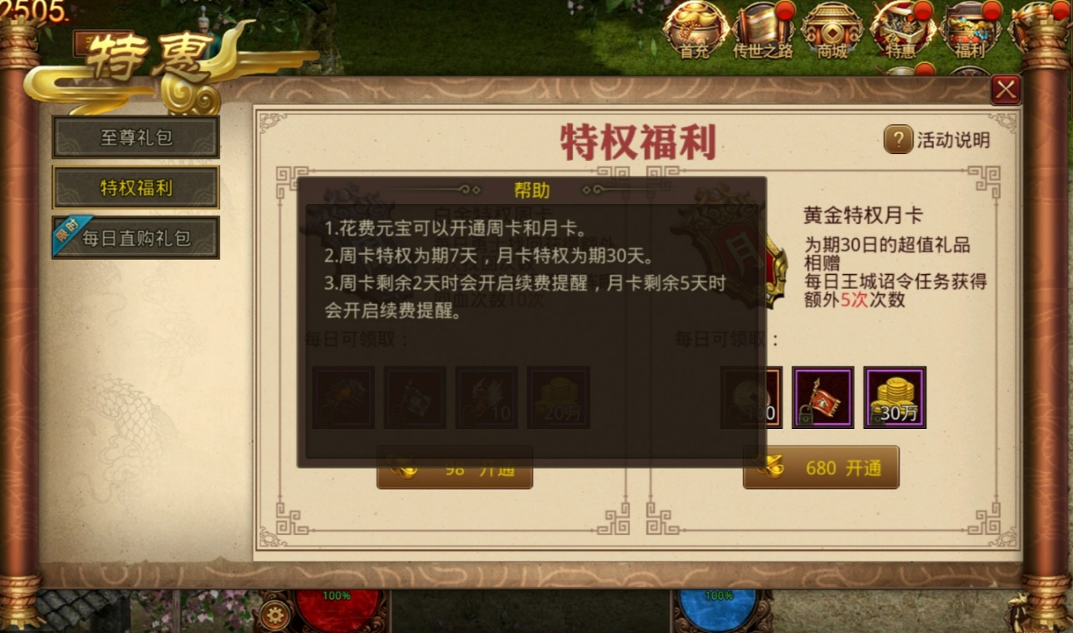
二.其他相关界面
2.1 活动说明
帮助

1.特权开启简要说明（消耗什么，获得什么）
2.特权开启持续时间文字说明
3.特权续费文字说明

2.1.1 打开界面：点击主界面的问号按钮进入活动说明界面
2.1.2 界面属性：界面大小约为主界面大小的1/4，界面透明度60%，界面背景棕黑色
2.1.3 界面布局：界面展示在主界面正中央，上方显示“帮助”文字，下方帮助说明按条目展示
2.1.4 帮助文字：黄色字体区分，帮助一栏左右可添加对称花纹
2.1.5 帮助说明：字体大小比帮助文字小一号，颜色白色，每行最多显示22字符，说明文字按照数字序号排列
2.1.6 退出界面：点击界面外任意空白处

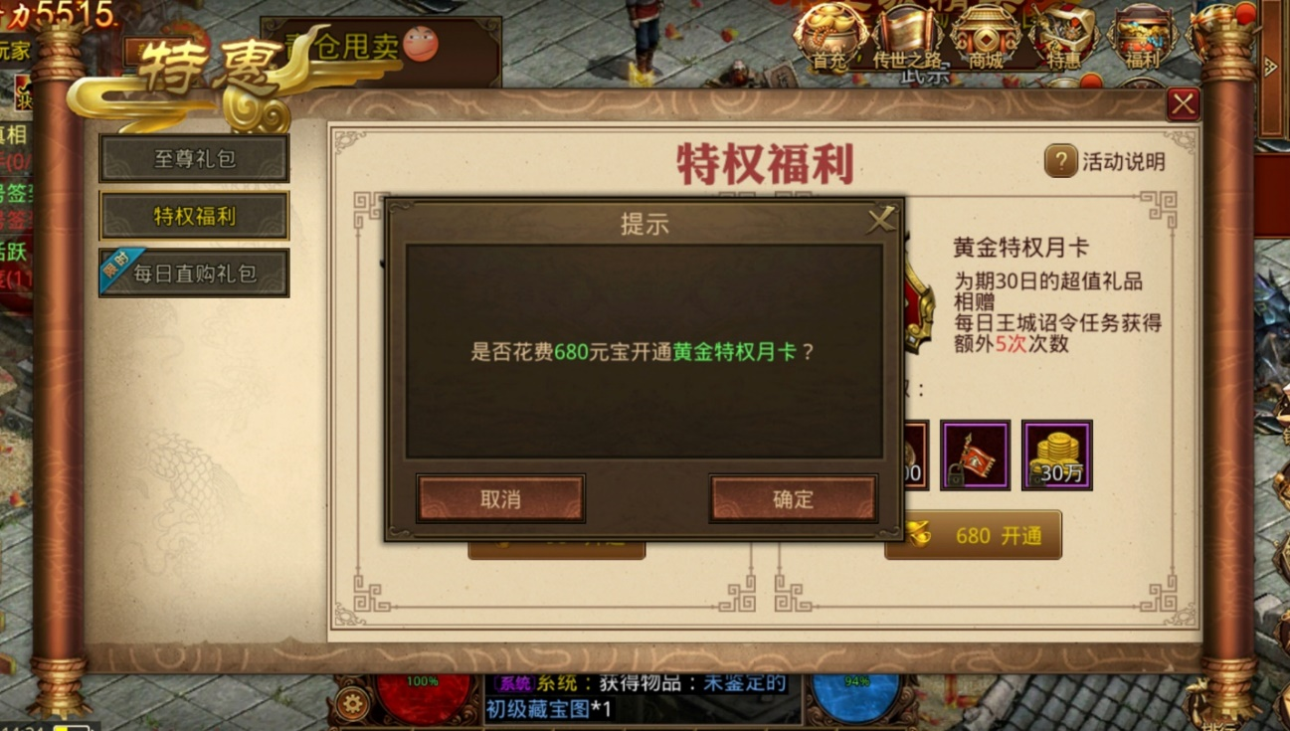
2.2 开通提示

提示
X

是否花费XXX元宝开通XX特权月/周卡？

取消
确定

2.2.1 打开界面：未开通时点击某开通按钮打开提示框提醒
2.2.2 界面属性：界面大小约为主界面大小的1/4，界面透明度0%，界面背景棕黑色
2.2.3 界面布局：界面展示在主界面正中央，上方显示“提示”文字，下方取消/确定按钮左右对称分布
2.2.4 提示文字：界面中上部分，字体浅棕色，左右背景颜色由明到暗渐变
2.2.5 提示说明：字体大小比提示文字小一号，颜色浅棕色，元宝数字和周卡/月卡用绿色文字对比
2.2.6 取消确定：按钮背景深棕色且配上花纹，文字居中白色
2.2.7 退出界面：点击叉号，取消或确定退出界面

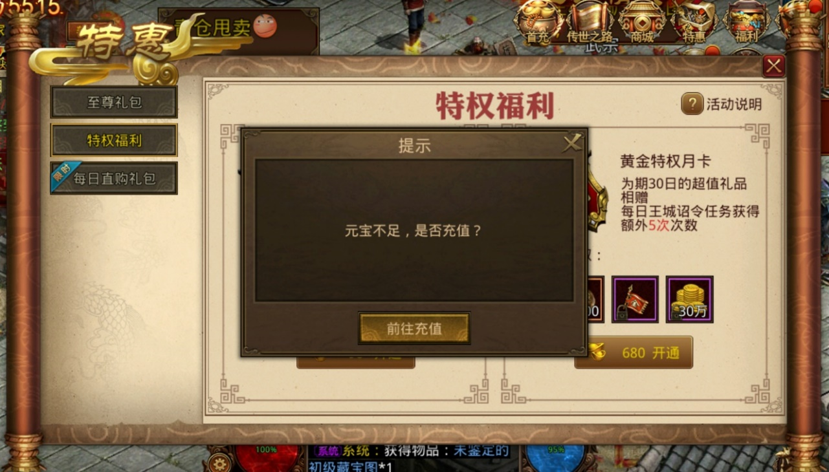
2.3 充值提示

提示
X

元宝不足，是否充值？

前往充值

2.3.1 打开界面：确定开通但所需元宝不足时弹出提示
2.3.2 界面属性：界面大小约为主界面大小的1/4，界面透明度0%，界面背景棕黑色
2.3.3 界面布局：界面展示在主界面正中央，上方显示“提示”文字，下方前往充值居中分布
2.3.4 提示文字：界面中上部分，字体浅棕色，左右背景颜色由明到暗渐变
2.3.5 提示说明：字体大小比提示文字小一号，颜色浅棕色
2.3.6 前往充值：点击前往充值跳转到元宝充值界面
2.3.7 退出界面：点击关闭或前往充值
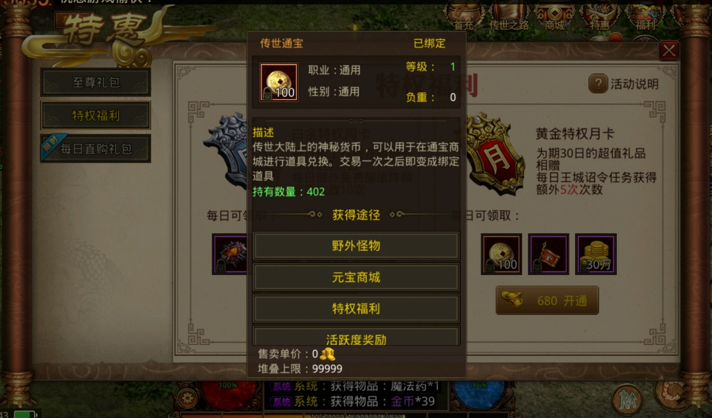
2.4 道具信息显示
2.4.1 打开界面：点击道具图标显示道具详情界面
2.4.2 界面属性：与游戏中道具详情界面相同
2.4.3 退出界面：点击详情页之外的空白处

2.4 其他系统

2.4.1 相关邮件

邮件
全部

月卡奖励
邮件内容
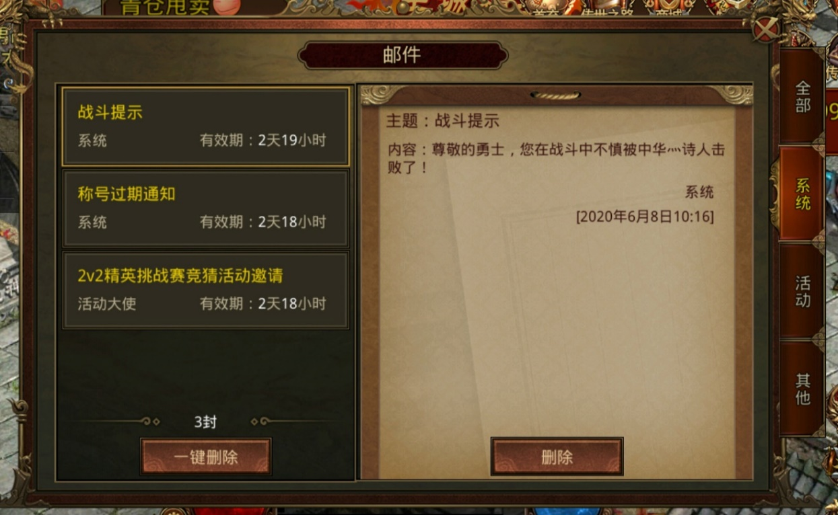

系统
有效期：
系统

续费通知
系统
有效期：
活动

一键领取
领取
其他

2.4.1.1 奖励发放：每日0：00通过系统邮件发放，有效期时间直到周卡/ 月卡失效为止，玩家上线会有邮件提醒
2.4.1.2 续费通知：周卡剩余2天或月卡剩余5天时系统每天会发续费通知直到玩家续费或特权有效时间到期，邮件有效期1天
2.4.1.3 界面设计：界面设计按照一般邮件设计

2.4.2 玩法提示

提示

是否购买黄金特权月卡，可增加王城诏令次数5次？

立即完成
前往购买

玩家在完成最后一环王城诏令任务时会弹出此提示，点击“前往购买”跳转至特权福利购买界面

